2020_08_data
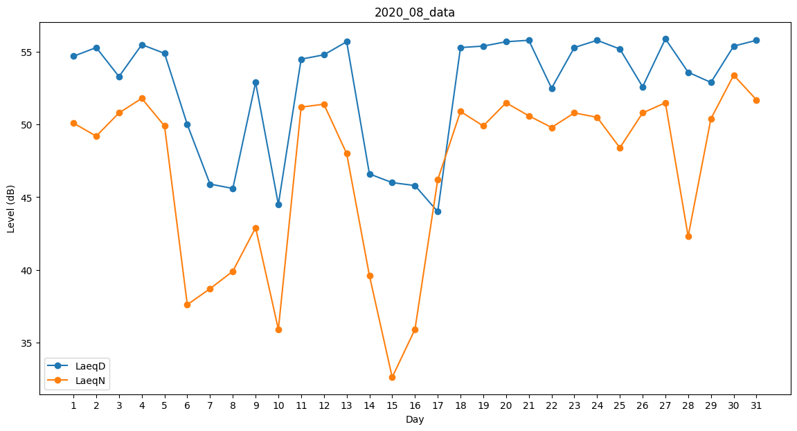
Day | LaeqD | LaeqN
1 | 54.7 | 50.1
2 | 55.3 | 49.2
3 | 53.3 | 50.8
4 | 55.5 | 51.8
5 | 54.9 | 49.9
6 | 50 | 37.6
7 | 45.9 | 38.7
8 | 45.6 | 39.9
9 | 52.9 | 42.9
10 | 44.5 | 35.9
11 | 54.5 | 51.2
12 | 54.8 | 51.4
13 | 55.7 | 48
14 | 46.6 | 39.6
15 | 46 | 32.6
16 | 45.8 | 35.9
17 | 44 | 46.2
18 | 55.3 | 50.9
19 | 55.4 | 49.9
20 | 55.7 | 51.5
21 | 55.8 | 50.6
22 | 52.5 | 49.8
23 | 55.3 | 50.8
24 | 55.8 | 50.5
25 | 55.2 | 48.4
26 | 52.6 | 50.8
27 | 55.9 | 51.5
28 | 53.6 | 42.3
29 | 52.9 | 50.4
30 | 55.4 | 53.4
31 | 55.8 | 51.7

